관리
소프트 웨어 시나리오

작성자 | 최재만 |  |  | 프로젝트 목적 | 반려동물 호텔 및 용품 판매 | 기타
작성 일자 | 2020-02-24 |  |  | 프로젝트 배경 | 3차 | 대상 | 관리자
 | 메뉴 구성
사용자
관리자 | 반려용품 판매 관리, 호텔 예약하기, 이용안내, 주요 서비스 내용 관리 전문진 소개, 공지사항, 배송조회, 쿠폰조회,이벤트,홈페이지 관리
구분 | 메뉴/구분 | 기능 | 순서 | 내용 |  |  | 비고
ex)관리자 | BBS | 글쓰기 | 1 | 관리자가 글을 쓰기 위해 로그인을 한다. |  |  | 예시
 |  |  | 1.1 | 관리자가 글을 쓰기 위해 글쓰기 메뉴의 입력 버튼을 누른다. |  |  | 예시
관리자 | 로그인 | 로그인 | 1 | 관리자가 펫펫펫펫펫 홈페이지에 접속한다. |  |  | 관리자 계정의 ID PW는 인증된 상태.
 |  |  | 2 | 홈페이지의 상단 메뉴 중 로그인 메뉴를 클릭한다.
 |  |  | 3 | 로그인 페이지를 출력한다. 로그인 정보 ID와 PW를 입력한다.
 |  |  | 3.1 | ID와 PW가 틀릴 경우 로그인에 실패한다. 로그인 ID또는 PW를 확인 후 다시 입력하라는 경고 창이 출력된다.
 |  |  | 3.1.1 | ID와 PW를 기억못하는 경우 ID/PW찾기 버튼을 클릭한다.
 |  |  | 3.1.2 | ID/PW찾기 페이지를 출력한다.
 |  |  | 3.1.3 | 사용자의 계정분실 기능을 적용.
 |  |  | 4 | ID와 PW가 일치할 경우 메인 홈페이지를 출력한다.
 |  |  | 5 | 홈페이지의 우측 상단에는 '관리자(이름)님 환영합니다.' 메세지 출력한다.
 |  |  | 6 | 관리자 페이지 버튼을 누르고 관리자 페이지메뉴를 출력한다.
 |  | 로그아웃 | 1 | 로그아웃 버튼을 클릭한다.
 |  |  | 2 | 로그아웃 후 메인 페이지를 출력한다.
관리자 | 전문진 소개 | 의료진 및 미용사 명단 관리 | 1 | 관리자가 메뉴의 전문진 소개 페이지를 클릭한다.
 |  |  | 2 | 의료진 및 미용사 명단 페이지를 출력한다.
 |  |  | 2.1 | 관리자 페이지 버튼을 클릭한다.
 |  |  | 2.2 | 상세 관리 페이지에서는 관리자의 사진과 경력사항을 출력한다.
 |  |  | 2.3 | 수정하기 버튼을 클릭하며 사진과 경력사항, 이름을 수정한다.
 |  |  | 2.4 | 수정 완료 버튼을 누르고 상세 관리 페이지로 이동한다.
 |  |  | 3 | 홈페이지에서 확인 버튼을 클릭하여 수정된 페이지를 확인한다.
 |  |  | 4 | 삭제 버튼을 클릭한다.
 |  |  | 4.1 | 삭제 확인 메세지를 다시 한 번 출력하여 확인한다.
 |  |  | 4.2 | 삭제 버튼을 클릭하고 삭제된 명단이 반영된 관리 페이지로 이동한다.

관리자 | 현황 | 투숙 반려견 관리 | 1 | 관리자 아이디로 로그인한다.
 |  |  | 2 | 관리자 메뉴 중 관리 현황 메뉴를 클릭하고 관리 현황 페이지로 이동.
 |  |  | 3 | 현재 호텔에 있는 반려견의 명단 , 사진, 투숙 기간과 보호자의 비상연락망 정보를 출력한다.
 |  |  | 4 | 원하는 반려견의 이름이나 사진을 클릭하여 상세 페이지로 이동한다.
 |  |  | 5 | 애견의 건강상태와 나이, 견종 및 특이사항을 출력한다.
 |  |  | 5.1 | 수정 버튼을 클릭한다.
 |  |  | 5.1.1 | 상세 페이지에서 기록된 정보들을 수정하고 수정완료 버튼을 클릭한다.
 |  |  | 5.1.2 | 수정된 상세페이지로 이동한다.
 |  |  | 5.2 | 삭제 버튼을 클릭한다.
 |  |  | 5.2.1 | 삭제 하시겠습니까? 라는 확인 메세지로 다시 한 번 확인한다.
 |  |  | 5.2.2 | 삭제 버튼을 클릭하고 삭제된 상세 페이지로 이동한다.
 |  |  | 5.3 | 호텔 투숙 기간 변경 버튼을 클릭한다.
 |  |  | 5.3.1 | 호텔 투숙 기간을 변경하고 투숙하는 유형에 따라 자동으로 요금을 정산하고 체크한다
 |  |  | 5.3.2 | 변경 완료 버튼을 클릭하고 수정된 상세 페이지로 이동한다.
 |  | 예약 관리 | 1 | 현황 페이지로 이동한다.
 |  |  | 2 | 예약 관리 하위 메뉴를 클릭한다.
 |  |  | 3 | 예약자 목록(연락처, 기간, 특이사항, 견종, 나이 등등)을 표시한다.
 |  |  | 4 | 예약자 목록의 이름을 클릭하면 상세조회 페이지를 출력한다.
 |  |  | 4.1 | 메모하기 버튼을 클릭한다.
 |  |  | 4.2 | 메모내용을 작성한 뒤 메모 저장 버튼을 클릭한다.
 |  |  | 4.3 | 예약자 리스트의 메모 상태에 작성한 메모 내용을 표시한다.
 |  | 약도 & 요금 & 서비스 내용 | 1 | 이용안내 메뉴의 약도 및 길찾기 버튼을 클릭한다.
 |  |  | 2 | 수정사항을 반영하고 수정 완료 버튼을 클릭한다 |  |  | 관리자 페이지?
 |  |  | 3 | 수정 완료된 페이지로 이동한다. |  |  | 관리자 전용 버튼?
 |  |  | 4 | 요금 메뉴를 선택한다.
 |  |  | 4.1 | 관리자 아이디로 로그인했으므로 수정 및 삭제 버튼을 표시한다.
 |  |  | 4.2 | 수정 버튼을 클릭하고 요금을 변경한 뒤 수정하기 버튼을 클릭한다.
 |  |  | 4.3 | 수정된 요금 페이지를 표시한다.
 |  |  | 5 | 서비스 내용 메뉴를 클릭한다.
 |  |  | 5.1 | 서비스 페이지에서 수정 버튼을 클릭한다.
 |  |  | 5.2 | 수정사항을 반영하고 수정하기 버튼을 클릭한다
 |  |  | 5.3 | 수정된 서비스 페이지를 표시한다.
 | 홈페이지 관리 | 쇼핑 | 1 | 쇼핑 상품 페이지로 이동한다.
 |  |  | 2 | 반려용품의 카테고리별 정리 및 수정 버튼을 통해 페이지를 관리한다.
 |  | 카테고리 관리 | 1 | 카테고리 관리 버튼을 클릭한다.
 |  |  | 2 | 카테고리 생성,수정,삭제 기능을 사용한다.
 |  |  | 3 | 변경된 카테고리가 적용된 페이지를 출력한다.
 | 주문 | 주문체크 | 1 | 주문 체크 버튼을 클릭한다. |  |  | 교환기능??
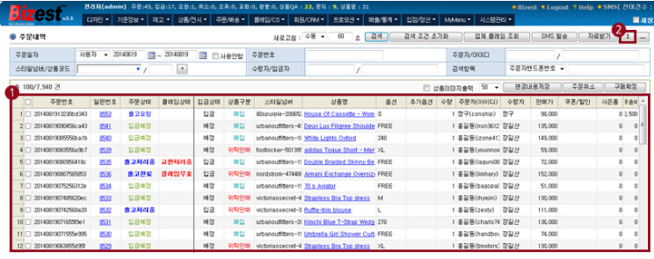
 |  |  | 2 | 주문한 날짜와 상품별 카테고리로 정리하기 버튼을 클릭한다. |  |  | 계좌번호 & 택배사
 |  |  | 3 | 다수의 상품을 구입한 구매자는 묶어서 표시한다.
 |  |  | 4 | 리스트를 확인하고 배송처리 버튼을 클릭한다
 |  |  | 5 | 배송처리 버튼을 누른 구매자의 우측에 배송처리완료 상태를 표기한다.
 |  |  | 5.1 | 배송상태 변경 버튼을 클릭한다
 |  |  | 5.2 | 배송 취소 및 환불처리 버튼을 클릭한다.
 |  |  | 5.2.1 | 구매 취소버튼을 클릭한다.
 |  |  | 5.2.2 | 확인 메세지창을 통해 구매취소 후 리스트 페이지를 출력한다.
 |  |  | 5.3.1 | 환불 처리 버튼을 클릭한다.
 |  |  | 5.3.2 | 구매자 이름과 입금 계좌를 확인하고 환불방식에 따라 환불한다.
 |  |  | 5.3.3 | 환불하기 버튼을 클릭한다.
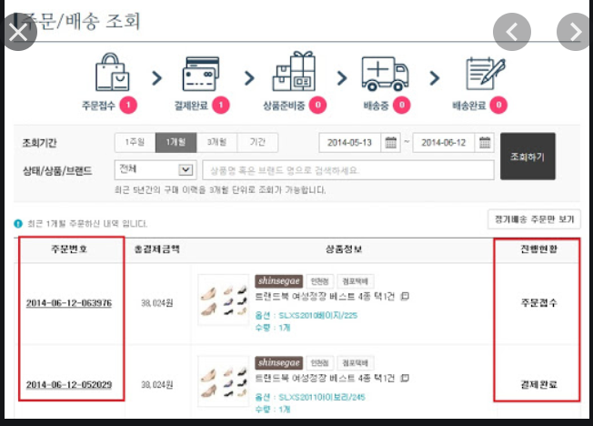
 |  |  | 5.3.4 | 구매자 상태에 '환불 처리 완료' 라는 상태메세지를 출력한다.
 | 배송조회 | 배송조회 페이지 | 1 | 배송조회 메뉴를 클릭한다
 |  |  | 2 | 배송조회 페이지를 출력한다
 |  |  | 3 | 배송조회 페이지에서 출력된 리스트에서 배송 시작 체크박스를 체크한다.
 |  |  | 4 | 우체국이나 택배사에서 배송을 시작할 경우 배송시작 시간과 배송현황 및 예상 도착 날짜를 출력한다.
 |  |  | 4.1 | 배송완료 상태에 있는 판매 물품 우측의 삭제하기 버튼을 클릭한다.
 |  |  | 4.2 | 리스트에서 삭제되며 리스트 목록을 다시 출력한다.
 |  |  | 4.3.1 | 배송완료 목록 보기 버튼을 클릭한다.
 |  |  | 4.3.2 | 판매한 물품과 수령자 및 배송과정을 보여주는 상세 페이지를 출력.

 | 공지사항 | 공지사항 관리 | 1 | 공지사항 관리 메뉴를 클릭한다.
 |  |  | 2 | 공지목록을 출력한다.
 |  |  | 3 | 글 목록을 클릭하면 내용 조회와 수정 및 삭제버튼을 출력한다.
 |  |  | 3.1 | 수정하기 과정 동일
 |  |  | 3.2 | 삭제하기 과정 동일
 |  |  | 4 | 신규 작성하기 버튼을 클릭한다.
 |  |  | 5 | 제목,작성날짜,내용을 작성한 뒤 등록하기 버튼을 클릭한다.
 |  |  | 5.1 | 작성한 글의 상세조회 페이지로 이동한다.

 | 이벤트 | 이벤트 관리 | 1 | 공지사항 관리 페이지와 동일
 |  |  | 2 | 이벤트 목록을 출력한다.
 |  |  | 3 | 이벤트 등록 하기 버튼을 클릭한다.
 |  |  | 3.1 | 이벤트 내용과 글 제목, 사진, 내용을 등록한다,
 |  |  | 3.2 | 메인페이지 팝업창으로 표시하기 버튼의 체크유무를 확인한다.
 |  |  | 3.3 | 등록하기 버튼을 클릭한다.
 |  |  | 3.4 | 체크가 있을 경우 메인페이지 및 팝업창 버튼을 출력한다.
 |  |  | 3.4.1 | 체크가 없는 경우 작성한 이벤트의 상세보기 페이지를 출력한다.
 |  |  | 4 | 수정하기 버튼을 클릭한다.
 |  |  | 4.1 | 제목, 내용, 작성일자를 변경하고 등록하기 버튼을 클릭한다.
 |  |  | 4.2 | 변경된 내용을 표시하는 상세 페이지로 이동한다.
 | 회원관리 | 회원 삭제 | 1 | 회원관리 버튼을 클릭한다.
 |  |  | 2 | 회원 명단을 클릭한다.
 |  |  | 3 | 회원 명단 삭제 버튼을 클릭한다.
 |  |  | 4 | 회원 명단 리스트 페이지를 출력한다.

